Пакинг
WENZHOU LONGWAN FOREIGN TRADE CO.,LTD
215room .NO.999 AIRPORT ROAD WENZHOU CHINA
Tel:8618858753265/0086-577-86658116 E-MAIL: chinesediana@163.com
PACKING LIST № LW16DV103 DD:14.05.2016

To: LLC “DT Logistics”125212, Moskow, Vyborgskaya str., 16, b.1 RussiaINN 7713744301
From: NINGBO, CHINA |  |  |  | Country of Origin of Goods: CHINA
To:
Picture | MARK | Description | Package | Quantity | N W | GW | Quantity/Package | Gross Net Weight | Gross Weight | Package size | Measurements
фото | маркировка | Наименование | Кол-во коробок | кол. Шт. | Вес Нетто | Вес Брутто | шт/кор | Общий Нетто кг | Общий Брутто кг | размер коробки | м КУБ | маркировка
 | ZYB-1012L/167-4 (ZYB-1816L/93-11-325) | the power steering pump /насос ГУР в комплекте с муфтой (чугун) налево | 15 | 60 | 18.0 | 19.0 | 4 | 270 | 285 | 43*34*18 | 0.39
 | ZYB-0910L/93-20A (ZYB-1212R/167-2-325) | the power steering pump / Насос ГУР(аллюминий) в комплекте с муфтой (левый) | 15 | 60 | 10.0 | 11.0 | 4 | 150 | 165 | 43*34*18 | 0.39
 | ZYB-0910R/93-20A (ZYB-1212R/167-2-325) | the power steering pump / Насос ГУР(аллюминий) в комплекте с муфтой (правый) | 60 | 240 | 10.0 | 11.0 | 4 | 600 | 660 | 43*34*18 | 1.57
 | 6100-2217 | The relief valve / Кран пневматическ | 10 | 200 | 12 | 12.5 | 20 | 120 | 125 | 38*27*27 | 0.27
 | DK52-13.8312102 | Seat Sliders /Салазки | 100 | 1000 | 21.2 | 21.4 | 10 | 2120 | 2140 | 38*27*12.5 | 1.38
 | МП-13.6807018 | Protective casing /Кожух защитный(5 уровне ) | 65 | 650 | 32.2 | 33 | 10 | 2093 | 2145 | 54*40*43 | 6
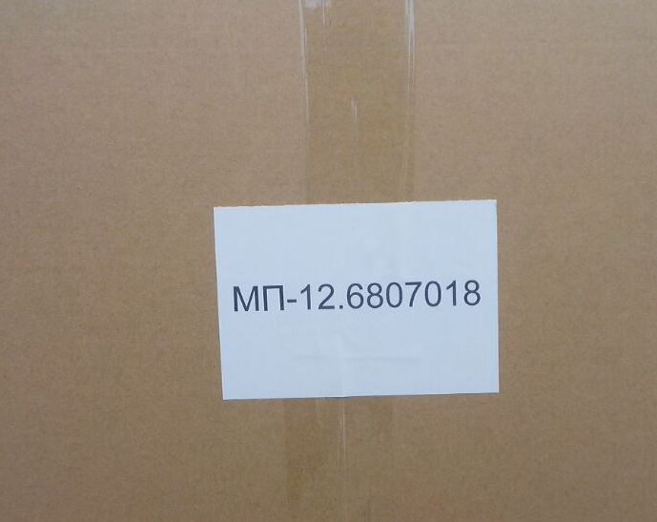
 | МП-12.6807018 | Protective casing / Кожух защитный | 142 | 2840 | 28 | 30 | 20 | 3976 | 4260 | 73*48*33 | 16.4
 |  |  | 407Packages | 5050 |  |  |  | 9329 | 9780 |  | 26.4

 | МП-12.6807018 -160 ш/8 колобка останься у меня .
 |  | сумма ьыл 45441.5-832=44609.5usd

